시트1
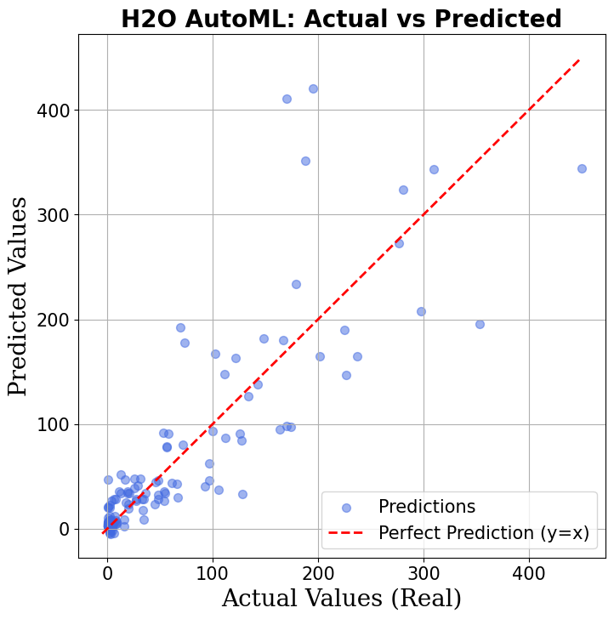
모델/성능지표 | MAE | MSE | RMSE | MAPE | MSPE | MedAE | MedAPE | R^2
Linear Regression | 22.8422 | 2372.4549 | 48.7079 | 3.5064 | 93.029 | 11.5719 | 0.7665 | 0.6368
Random Forest | 20.2782 | 2372.5601 | 48.7089 | 1.704 | 44.6999 | 5.7853 | 0.4761 | 0.6368
XGBoost | 21.4149 | 2205.1439 | 46.959 | 1.924 | 34.5981 | 7.8274 | 0.578 | 0.6624
LightGBM | 20.4293 | 1865.5138 | 43.1916 | 1.8664 | 27.8203 | 6.266 | 0.5708 | 0.7144
CatBoost | 20.1405 | 1905.835 | 43.6559 | 1.8804 | 34.8686 | 7.0775 | 0.5702 | 0.7082
MLP | 46.2096 | 6837.4093 | 82.6886 | 9.7206 | 364.6506 | 30.4395 | 1.4972 | -0.0467
CNN | 220.4804 | 162351.8611 | 402.9291 | 78.8498 | 51157.3284 | 40.5419 | 5.7903 | -23.8546
H2O AutoML | 22.9143 | 1959.7563 | 44.2691 | 1.8818 | 24.0285 | 6.6103 | 0.6302 | 0.7024

 |  |  |  |  |  |  |  |  | 산점도 | 정규성 | 등분산성 | 자기상관
 |  |  |  |  | 선행연구의 성능 결과

 |  |  |  | <---------------- | 선행연구 AutoML R^2 0.869

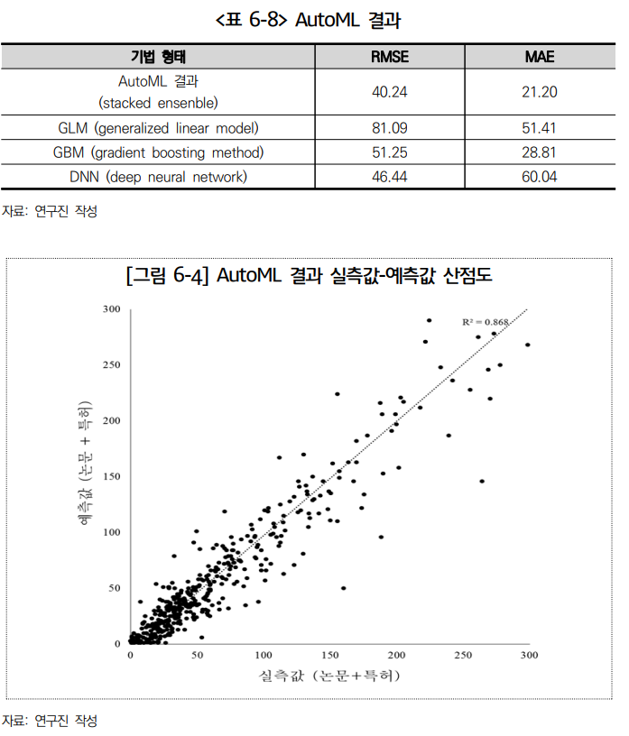

 |  |  |  |  |  | 국문 선행연구의 연구 결과

 |  |  |  |  |  | 로그변환은 하지는 않은 것 같다.
 |  |  |  |  |  | 내거보다 분산이 덜하다.
 |  |  |  |  |  | 애초에 나는 과제 수가 752개이다.
 |  |  |  |  |  | 294개가 더 많다,

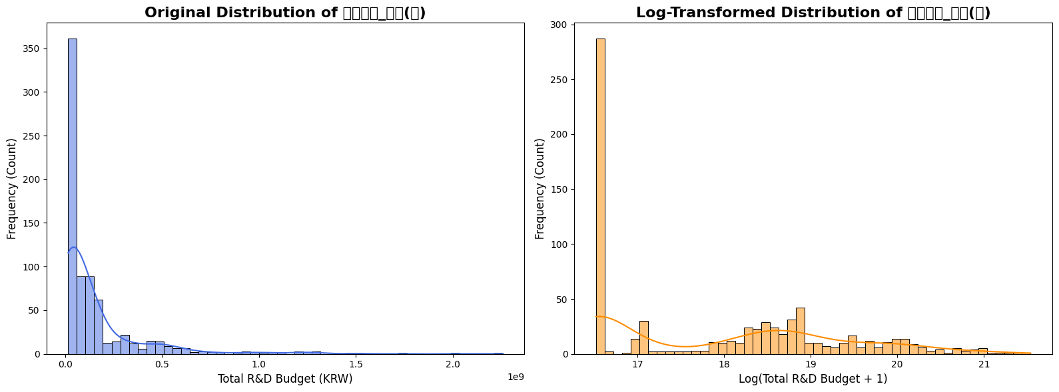
하지만 원데이터의 유일한 연속형 독립변수(연속형 독립변수는 세 개지만 두 개는 0~1 사이의 비율) 인 총연구비 변수와 종속변수인 논문 + 특허 성과 데이터는 왜도가 심하다는 걸 알 수 있다. 따라서 로그변환을 적용한 결과도 시도해 봤다.
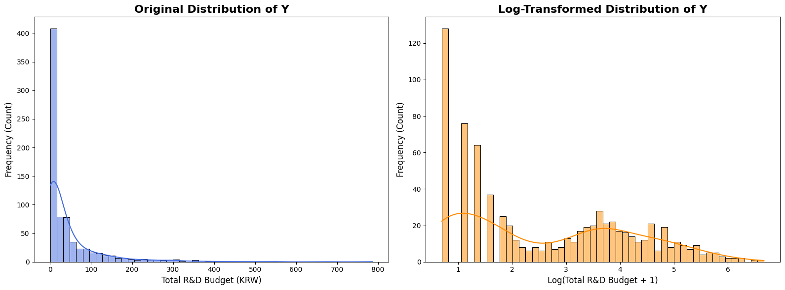

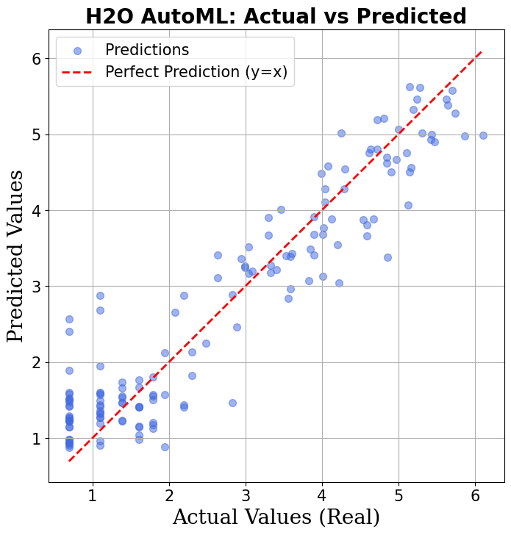
모델/성능지표 | MAE | MSE | RMSE | MAPE | MSPE | MedAE | MedAPE | R^2
H2O AutoML | 0.4645 | 0.3442 | 0.5867 | 0.3154 | 0.2866 | 0.3923 | 0.1569 | 0.8778
Linear Regression | 0.5544 | 0.5279 | 0.7266 | 0.3517 | 0.346 | 0.4533 | 0.1843 | 0.7809
Random Forest | 0.5403 | 0.5166 | 0.7188 | 0.3451 | 0.3482 | 0.4418 | 0.178 | 0.7856
XGBoost | 0.5492 | 0.4981 | 0.7058 | 0.3382 | 0.278 | 0.4411 | 0.1869 | 0.7933
LightGBM | 0.5676 | 0.5704 | 0.7552 | 0.3489 | 0.3514 | 0.4299 | 0.1943 | 0.7633
CatBoost | 0.5153 | 0.4477 | 0.6691 | 0.3169 | 0.2407 | 0.4357 | 0.1706 | 0.8142
MLP (Neural Net) | 14.3752 | 350.3112 | 18.7166 | 8.5273 | 186.7631 | 10.1983 | 5.0548 | -144.3847
1D-CNN | 555.2807 | 538655.4883 | 733.9315 | 377.2584 | 382465.903 | 385.1141 | 135.6001 | -223549.5774

